Лист2
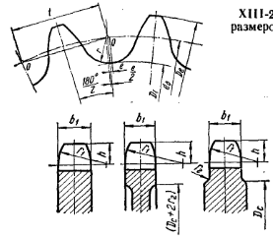
Шаг | t | 12.7
Число зубьев | z | 41
Диаметр втулки или ролика | D | 8.51
Расстояние между внутренними пластинами | Bвн | 5.4
Высота звена |  | 11.8 |  |  |  |  |  | 270
Диаметр делительной окружности | d | 165.90625681 |  |  |  | 210 | 12 | 222
Диаметр окружности выступов | De | 171.76945487
Радиус впадины | r | 4.326275 |  | 172 |  |  |  | 48
Диаметр окружности впадин | Di | 157.25370681 |  | 228
Радиус закругления зуба | r1 | 14.467 |  | -56 | 16
Радиус закругления | r2 | 1.6
Расстояние от вершины зуба до линии | h | 6.808 |  | 280 | -215 |  | 65
центров дуг закруглений
Диаметр обода найбольший | Dc | 150.07945487
Ширина зуба однорядной звездочки | b1 | 4.872
Ширина зуба двухрядной звездочки | b2 | 4.71
Найбольшая хорда (кратчайшее расстояние | Lx | 157.11806056
между двумя найболее отдаленными друг
от друга впадинами профиля зубьев
звездочек с нечетным числом зубьев)
Градусы в радианы | 180 | 3.1415926536
Градусы в радианы | 95 | 1.6580627894

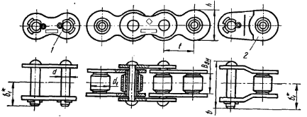
вводимые величины-

 |  |  | 82.953128407
 |  |  | 85.884727436

